关系图
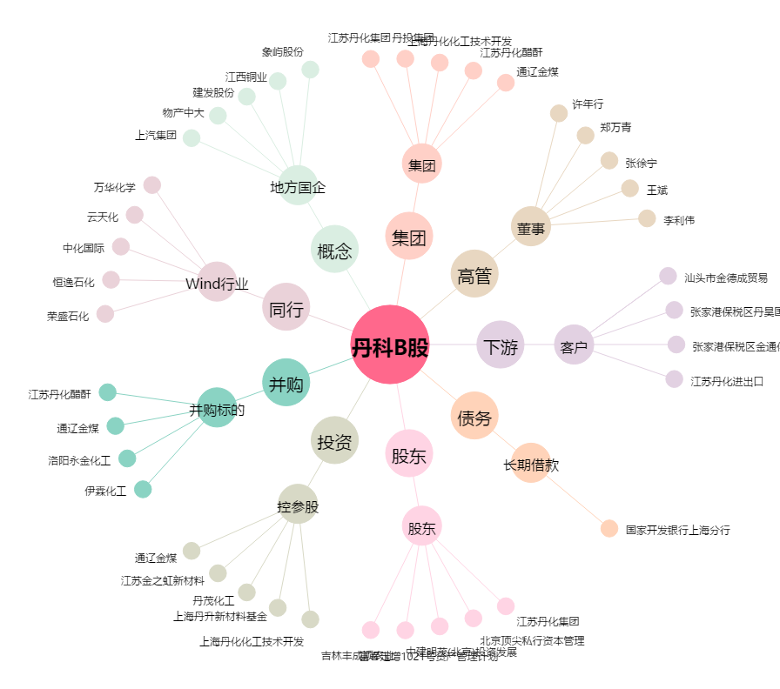
丹科B股[900921.SH] - 关系概览图

